Elevark
Vandforbrug | Nordøster Skole

Antal elever | 650
Antal ansatte | 70

Personer i alt | 720

Vandforbrug, m3 | 2017 | 2018 | 2019
Januar | 125.0 | 145.0 | 124.0
Februar | 99.0 | 110.0 | 196.0
Marts | 151.0 | 156.0 | 123.0
April | 98.0 | 122.0 | 124.0
Maj | 132.0 | 161.0 | 131.0
Juni | 116.0 | 145.0 | 135.0
Juli | 23.0 | 32.0 | 51.0
August | 135.0 | 99.0 | 137.0
September | 143.0 | 138.0 | 156.0
Oktober | 128.0 | 162.0 | 152.0
November | 167.0 | 148.0 | 166.0
December | 123.0 | 93.0 | 112.0
I alt | 1440.0 | 1511.0 | 1607.0

Vandforbrug, m3

Elevark - kun års
Vandforbrug | Nordøster Skole

Antal elever | 650
Antal ansatte | 70

Personer i alt | 720

Vandforbrug, m3 | 2019 | Årsforbrug | 2017 | 2018 | 2019
Januar | 150.6 | m3 | 1440 | 1511 | 1607
Februar | 117.2
Marts | 151.9
April | 129.7
Maj | 151.9
Juni | 144.2
Juli | 64.5
August | 131.9
September | 143.7
Oktober | 138.6
November | 167.2
December | 115.6
I alt | 1607.0

Eks. vandforbrug uge
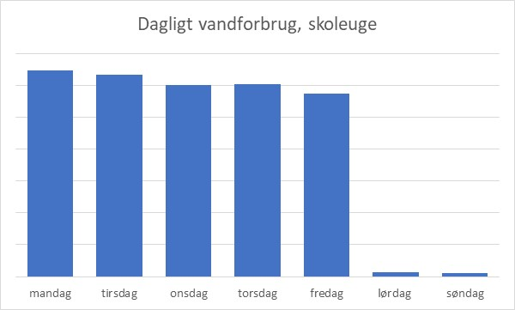
Eksempel på vandforbruget i en skoleuge
Vandforbruget er vist på dagsbasis

